H-2312 제조공정
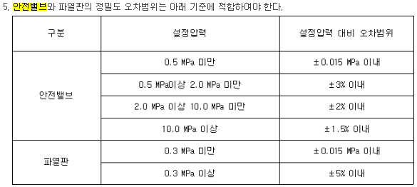
 |  | 안전밸브 및 파열판 명세 |  |  |  |  |  |  |  |  |  |  |  | 문서 번호 |  | JS-PSM-224
 |  |  |  |  |  |  |  |  |  |  |  |  |  | 제•개정 일자 |  | 2023-11-01
[공정명 : H-2312 제조공정] (DWG. J1-PID-1101/1102B/1103/1104/9901)
No. | 계기번호 | 내용물 | 상태 | 배출용량 (kg/hr) | 정격용량 (kg/hr) | 노즐크기 |  | 보호기기 압력 |  |  | 안전밸브 등 |  |  | 정밀도 (오차 범위) | 배출 연결 부위 | 배출 원인 | 형식
 |  |  |  |  |  | 입구 (inch) | 출구 (inch) | 기기 번호 | 운전 (MPa) | 설계 (MPa) | 설정 (MPa) | 몸체 재질 | TRIM 재질 |  |  |  |  | 인증기관

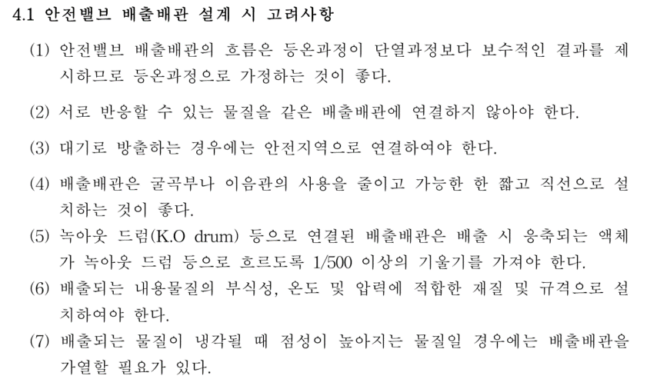
1 | RD-1101A/B | CTFE | G | 5,217 | 27,375 | 2 | 2 | V-1101 | 0.785 | 0.98 | 0.98 | 316SS | 316LSS | ±5% 이내 | TO SCRUBBER | External Fire | 파열판 |  | CTFE와 Br2 반응시 발열반응
2 | PSV-1101A/B | CTFE | G | 5,217 | 15,382 | 2 | 3 | V-1101 | 0.785 | 0.98 | 0.98 | A216 WCB | STS316 | ±3% 이내 | TO SCRUBBER | External Fire | Conventional | KOSHA
3 | RD-1101C/D | CTFE | L | 5.8 | 7,714 | 1/2 | 1/2 | P-1100 Dis line | 0.727 | 0.98 | 0.892 | 316SS | 316LSS | ±5% 이내 | TO V-1101 | Thermal Expansion | 파열판 |  | 펌프와 밸브사이 액봉방지용
4 | PSV-1101C/D | CTFE | L | 5.8 | 3,549 | 1/2 | 1 | P-1100 Dis line | 0.727 | 0.98 | 0.892 | A216 WCB | STS316 | ±3% 이내 | TO V-1101 | Thermal Expansion | Conventional | KOSHA
5 | PSV-1101E | CTFE | L | 5.5 | 3,549 | 1/2 | 1 | P-110O Suc line | 0.49 | 0.98 | 0.892 | A216 WCB | STS316 | ±3% 이내 | TO P-1100 Dis line | Thermal Expansion | Conventional | KOSHA
6 | RD-1101F/G | CTFE | L | 5.5 | 13,850 | 1/2 | 1/2 |  | 0.727 | 0.98 | 0.892 | 316SS | 316LSS | ±5% 이내 | TO SCRUBBER | Thermal Expansion | 파열판 | KOSHA
7 | PSV-1101F/G | CTFE | L | 5.5 | 5,637 | 1/2 | 1 |  | 0.727 | 0.98 | 0.892 | A216 WCB | STS316 | ±3% 이내 | TO SCRUBBER | Thermal Expansion | Conventional | KOSHA
8 | RD-1103A/B | Br₂, H-2312 | G | 10,312 | 16,604 | 3 | 3 | V-1102 | 0.147 | 0.49 | 0.49 | 316SS + PFA Coating | 316LSS + PFA Liner | ±5% 이내 | TO SCRUBBER | External Fire | 파열판
9 | PSV-1103A/B | Br₂, H-2312 | L | 10,312.0 | 123,995 | 3 | 4 | V-1102 | 0.147 | 0.49 | 0.49 | A351 CF8M | STS316 | ±0.015 이내 | TO SCRUBBER | External Fire | Conventional | 액체의 압력을 개방하는 용도
10 | PSV-1117A/B | CTFE | G | 68.6 | 463 | 1/2 | 1 | C-1101A/B DISCH | 0.235 | 0.49 | 0.3 | A216 WCB | STS316 | ±0.015 이내 | TO C-1101A/B PIPE | Closed Outlet | Conventional | KOSHA
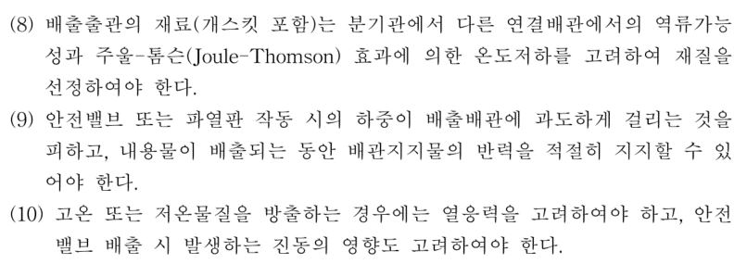
11 | PSV-1121 | Brine | L | 2.9 | 3,749 | 3/4 | 1 | E-1101 Shell Brine | 0.294 | 0.49 | 0.49 | A216 WCB | STS316 | ±0.015 이내 | SAFETY AREA (TO UPID-9903) | Thermal Expansion | Conventional | 액체의 압력을 개방하는 용도
12 | RD-1124 | CTFE, Br₂, H-2312 | L+G | 914 | 4,406 | 1 | 1 | V-1105 | 0.01 | 0.49 | 0.49 | 316SS + PFA Coating | 316LSS + PFA Liner | ±5% 이내 | TO SCRUBBER | External Fire | 파열판
13 | PSV-1124 | CTFE, Br₂, H-2312 | G | 914 | 1,632 | 1 | 2 | V-1105 | 0.01 | 0.49 | 0.49 | A351 CF8M | STS316 | ±0.015 이내 | TO SCRUBBER | External Fire | Conventional | KOSHA
14 | PSV-1129 | Potable water | L | 0.7 | 2,009 | 1/2 | 1 | T-1101 | 0.01 | 0.186 | 0.147 | A351 CF8M | STS316 | ±0.015 이내 | V-1107 | Thermal Expansion | Conventional | KOSHA
15 | RD-1131A/B | H-2312 | G | 5,877 | 11,089 | 1.5 | 1.5 | DR-1101A/B | 0.049 | 1.196 | 0.49 | 316SS + PFA Coating | 316LSS + PFA Liner | ±5% 이내 | TO SCRUBBER | External Fire | 파열판
16 | PSV-1131A/B | H-2312 | G | 5,877 | 6,359 | 1.5 | 2 | DR-1101A/B | 0.049 | 1.196 | 0.49 | A351 CF8M | STS316 | ±3% 이내 | TO SCRUBBER | External Fire | Conventional | KOSHA
17 | RD-1137 | CTFE, H-2312 | G | 8,639 | 18,165 | 2 | 2 | V-1106 | 0 | 0.49 | 0.49 | 316SS + PFA Coating | 316LSS + PFA Liner | ±5% 이내 | TO SCRUBBER | External Fire | 파열판
18 | PSV-1137 | CTFE, H-2312 | G | 8,639 | 10,791 | 2 | 3 | V-1106 | 0 | 0.49 | 0.49 | A351 CF8M | STS316 | ±0.015 이내 | TO SCRUBBER | External Fire | Conventional | KOSHA

